全身像需求
6个主角需要全身像，用于创建角色和人物界面 |  | 全身像大小按512*512大小出
现在已经有的模型
1 | 人类女

2 | 巨魔男

3 | 亡灵男
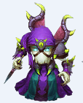

4 | 牛头男
 | 无截图

半身像、头像需求
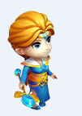
所有模型都要出半身像、头像 |  | 半身像大小按256*256大小出
已有的模型需要半身像的有 |  | 主角头像按96*96出，其他头像按64*64
1 | 人类女

2 | 巨魔男

3 | 亡灵男

4 | 牛头男
 | 无截图

5 | 豺狼人
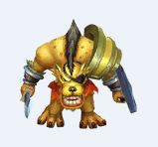

6 | 麦田傀儡
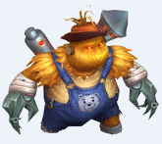

7 | 冰女

